상품제안서
리복 3단 완전 자동 친환경어스 카라비너+160g 면사타올 세트 | 상품코드: S36915

 |  |  |  |  |  |  | 02-713-8555 | www.synergygift.co.kr
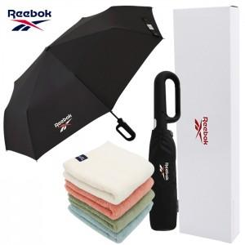

【상세/제작정보】

【인쇄/포장옵션】 | 실크, 자수, 원단실크1도 / 포장지포장

【공급단가】 | 수량 | 30~ | 100~ | 300~ | 500~ | 1,000~
*VAT별도 | 단가 | 17,160원 | 16,230원 | 15,440원 | 15,040원 | 14,780원

【상품 URL】 | https://www.synergygift.co.kr:443/src/goods_detail.php?gdno=36915

